상품제안서
[티뮤]올인원 멀티충전케이블키트 베이직 C타입,8핀,5핀,PD | 상품코드: F17200

 |  |  |  |  |  |  | 02-412-0044 | www.easy1.co.kr
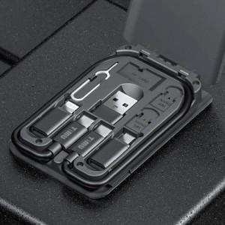

【상세/제작정보】

【인쇄/포장옵션】 | 레이저, 풀칼라 / 포장지포장

【공급단가】 | 수량 | 100~ | 300~ | 500~ | 1,000~ | 3,000~
*VAT별도 | 단가 | 11,200원 | 10,800원 | 10,400원 | 10,000원 | 9,600원

【상품 URL】 | http://www.easy1.co.kr/src/goods_detail.php?gdno=17200

